상품제안서
모스니에 울트라 생분해 볼펜 1.0mm | 상품코드: S38525

 |  |  |  |  |  |  | 02-713-8555 | www.synergygift.co.kr
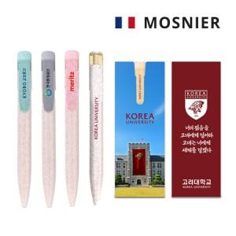 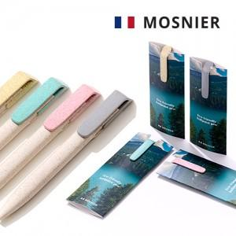

【상세/제작정보】 | <p><span style="font-size: 14pt;">* 볼펜 컬러 1곳 + 종이케이스 컬러인쇄 포함입니다.<span id="husky_bookmark_end_1753430938596"></span></span></p><p><span style="font-size: 14pt;">&nbsp;</span></p><p><span style="font-size: 14pt;">* 납기일정 - <b>커스텀케이스 12~15일</b>,&nbsp;</span><span style="font-size: 18.6667px;">기성케이스 5~7일</span><span style="font-size: 14pt;">​</span><span style="font-size: 14pt;"> 영업일 기준 소요예정입니다.</span></p><p><span style="font-size: 14pt;">&nbsp;</span></p><p><span style="font-size: 14pt;">* 케이스 인쇄 양면 동일시안 기준 / 다를 경우 추가비용 발생&nbsp;</span></p><p>&nbsp;</p>

【인쇄/포장옵션】 | 풀칼라 / 포장불가능

【공급단가】 | 수량 | 100~ | 500~ | 1,000~ | 5,000~ | 10,000~
*VAT별도 | 케이스(기성) | 1,380원 | 1,290원 | 1,250원 | 1,200원 | 1,180원
 | 커스텀케이스 | 1,690원 | 1,580원 | 1,540원 | 1,490원 | 1,460원

【상품 URL】 | https://www.synergygift.co.kr:443/src/goods_detail.php?gdno=38525

